설악산
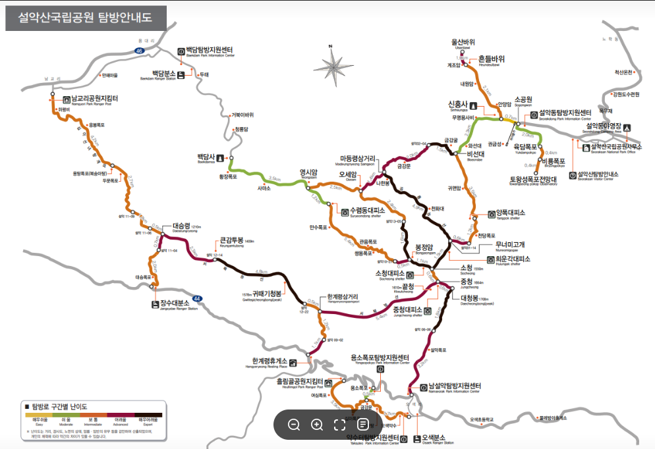
시간 | 도착지 | 소요시간 | 거리
5:00:00 | 장미마을 동부코오롱아파트 도착
5:17:00 | 야탑역 출발
6:10:00 | 터미널 도착, 아침식사 및 점심 김밥 구매
6:30:00 | 동서울 버스터미널 출발
8:10:00 | 한계령휴게소. 화장실
8:30:00 | 등산 시작
10:20:00 | 한계령 3거리 | 1:50:00 | 1.2
10:50:00 | 끝청에서 점심 | 0:30:00
14:00:00 | 중청대피소 | 3:10:00 | 5.4
15:00:00 | 대청봉 왕복 | 1:00:00 | 0.6+0.6
15:40:00 | 소청 | 0:40:00 | 0.6
17:10:00 | 희운각 | 1:30:00 | 1.5
 | 저녁, 1박
5:00:00 | 희운각에서 아침식사
5:30:00 | 공룡능선 출발 | 0:30:00
10:00:00 | 마등령삼거리 | 4:30:00 | 5.1
11:20:00 | 오세암 | 1:20:00 | 1.4
11:50:00 | 수렴동 대피소에서 점심 | 0:30:00
13:00:00 | 영시암 | 1:10:00 | 2.5
14:30:00 | 백담사 | 1:30:00 | 3.5
14:50:00 | 백담사 입구(백담셔틀), 30분 간격 | 0:20:00 | 7
 | 입구 식당에서 저녁(?)
17:20:00 | 서울 | 2:30:00

지리산
26 ~28 Dec | 화대종주, 반야봉 왕복, 느린 출발 |  | 22:40:00 | 43.6
시간 | 출발 | 도착 | 소요시간 | 거리 |  |  |  |  |  |  |  |  | 아침 | 점심 | 저녁
8:40:00 | 터미널 도착, |  |  |  |  |  |  | 개인 | HY | SY |  | 26일 |  | 구례터미널(YS 추천) | 햇반, 부추국, 고기
9:00:00 | 남부 버스터미널 | 구례 공영버스터미널 | 3:30:00 |  |  | 주 | 다이소 베개 | o |  |  |  | 27일 | 밥, 황태국 | 라면, 햇반 | 햇반, 홍게된장국, 고기
12:30:00 | 점심, 장보기 |  | 1:00:00 |  |  |  | 1인 발포매트 | o |  |  |  | 28일 | 햇반, 황태국 | 유평리or원지
13:30:00 | 구례 공영버스터미널 | 화엄사 | 0:20:00 |  |  |  | 침낭 | o
13:50:00 | 화엄사 | 연기암 | 0:30:00 | 1.8 |  |  | 이어플러그 | o |  |  |  | 식사관련개인 준비물
14:20:00 | 연기암 | 무넹기 | 2:30:00 | 4 |  |  |  |  |  |  |  |  | 국/밥그릇
16:50:00 | 무넹기 | 노고단 대피소 | 0:20:00 | 0.6 |  | 식 | 버너(2) |  | 1 | 1 |  |  | 수저세트
17:10:00 | 저녁, 1박, 노고단 대피소. 국립공원 예약 |  | 3:20:00 | 6.4 |  |  | 가스 |  | 1 | 1 |  |  | 햇반 | 5
5:00:00 | 아침식사 |  | 0:30:00 |  |  |  | 냄비(2) |  | 1 | 1 |  |  | 컵
5:30:00 | 노고단 대피소 | 노고단 고개 | 0:10:00 | 0.3 | 개인 랜턴, 충전 필수 |  | 수저 세트 | o |  |  |  |  | 휴지/물티슈
5:40:00 | 노고단 고개 | 피아골 삼거리(임걸령) | 1:30:00 | 2.7 |  |  | 개인 물통 | o |  |  |  |  | 개인 주전부리
7:10:00 | 피아골 삼거리(임걸령) | 반야봉 삼거리(노루목) | 0:50:00 | 1.9 |  |  | 개인 그릇 | o
8:00:00 | 반야봉 삼거리(노루목) | 연하천 산장 | 2:30:00 | 5.2 |  |  | Sul | o |  |  |  |  | 라면(안성탕면) | 2 | 각자
10:30:00 | 점심 |  | 0:30:00 |  |  |  | 주전부리 (사탕, 쵸콜릿,, etc,, ) | o |  |  |  |  | 국 블럭 | 4 | HY 일괄 준비
11:00:00 | 연하천 산장 | 벽소령 | 2:00:00 | 3.6 |  |  |  |  |  |  |  |  | 고기 |  | 현지구매
13:00:00 | 벽소령 | 세석산장 | 3:30:00 | 6.3 |  |  |  |  |  |  | 착용해서 감 |  | 김치 | 5끼 분 | 각자,,
16:30:00 | 저녁, 2박, 장터목 대피소. 국립공원 예약 |  | 10:30:00 | 23.4 |  | 의 | 모자/비니 | 1 |  |  | 1 |  | 햇반 | 5끼 분 | 각자
4:10:00 | 세석산장 | 장터목산장 | 1:40:00 | 3.4 | 일출 7:36 / 몰 5:25 |  | 장갑 중 /경 | 1 |  |  | 1 |  | 공유반찬(있다면,,) |  | 알아서,,^^
5:50:00 | 아침식사 |  | 0:30:00 |  |  |  | 썬글라스 | 1 |  |  |  |  | 쌈장/소금 |  | HY
6:20:00 | 장터목산장 | 천왕봉 | 1:00:00 | 1.7 |  |  | 등산 스틱 | 1
7:20:00 | 일출(07:37) |  | 0:30:00 |  |  |  | 아이젠 / 스패츠 | 1 | 1
7:50:00 | 천왕봉 | 치밭목 대피소 | 2:30:00 | 4 |  |  | 버프 | 2
10:20:00 | 치밭목 대피소 | 대원사 | 3:00:00 | 6.8 |  |  | 등산잠바 +이너 |  |  |  | 1
13:20:00 | 대원사 | 대원사 정류장 (2:20/3:20/5:20) | 0:40:00 | 2.3 |  |  | 이너 패딩 | 1
14:00:00 | 대원사 정류장 (2:20/3:20/5:20) | 원지 - 서울 |  |  |  |  | 등산양말 | 2 |  |  | 1
14:00:00 | 점심 somewhere |  |  |  |  |  | 면양말 |  | 1
 |  |  | 8:50:00 | 18.2 |  |  | 속옷(상) | 2
 |  |  |  |  |  |  | 속옷(하) | 2
 |  |  | 22:40:00 | 43.6
 |  |  |  |  |  | 기타 | 랜턴 | 1
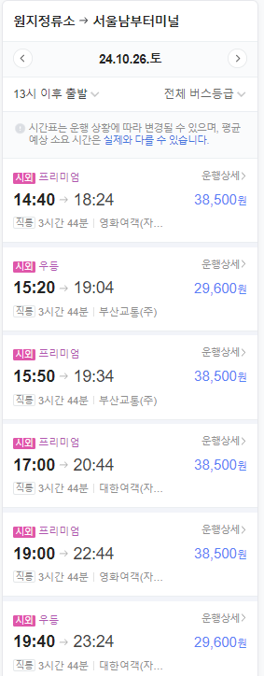
 |  |  |  |  |  |  | 스포츠타올 | 1
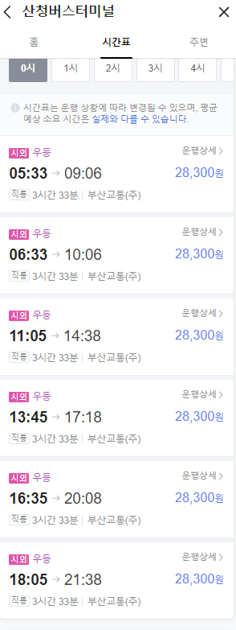
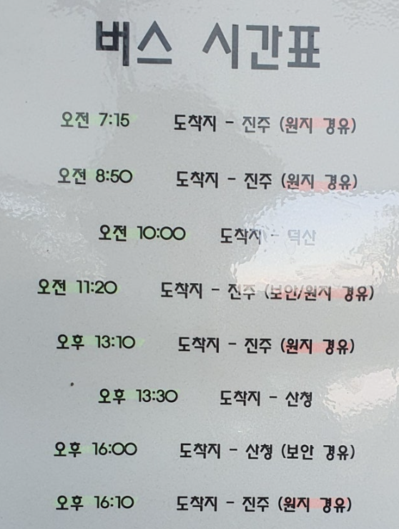
 |  |  |  |  |  |  | 로션/썬크림 | 1
 |  |  |  |  |  |  | 무릅보호대/페이핑 |  | 1 |  | 1
 |  |  |  |  |  |  | 보조배터리, C 케이블, 충전기 | 1
 |  |  |  |  |  |  | 다이소 물티슈/미니물티슈 | 2 | 1
 |  |  |  |  |  |  | 휴지 | 1
 |  |  |  | 130.8 |  |  | 약(진통제, 소화제, 밴드)
 | 지리산 화대종주 거리 시간 알아보기 (tistory.com)
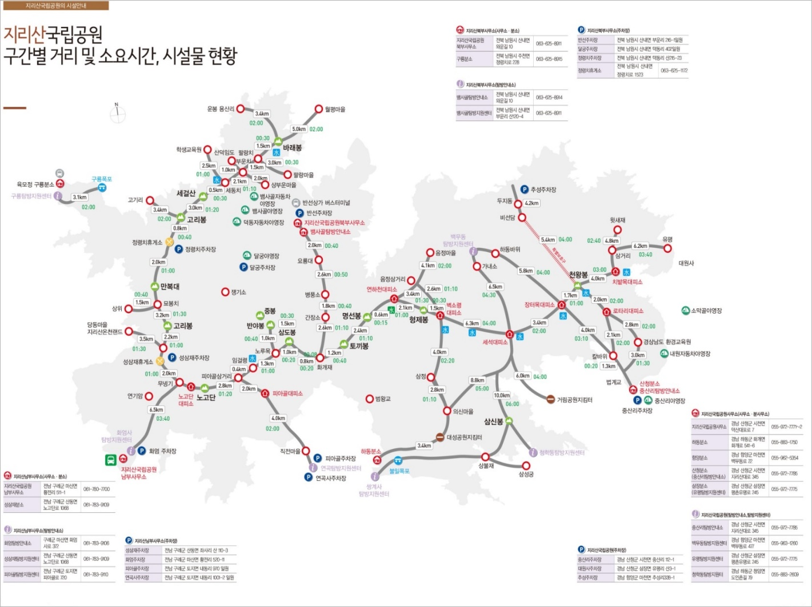

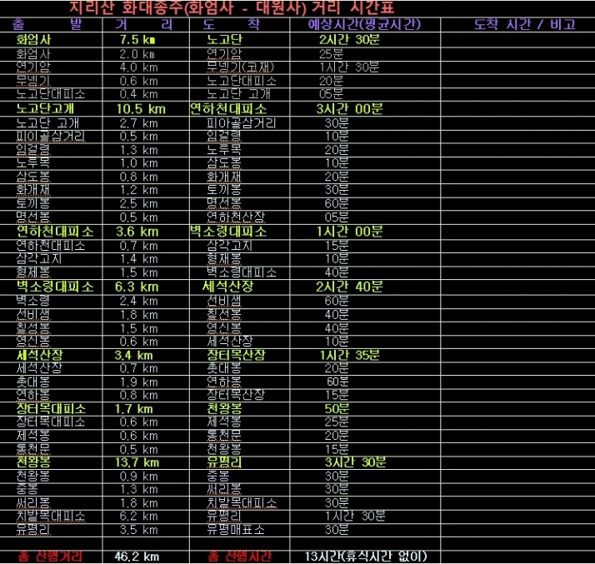

26 ~28 Dec | 화대종주, 반야봉 왕복, 느린 출발 |  | 22:50:00 | 43.6
시간 | 출발 | 도착 | 소요시간 | 거리
8:40:00 | 터미널 도착,
9:00:00 | 남부 버스터미널 | 구례 공영버스터미널 | 3:30:00
12:30:00 | 점심, 장보기 |  | 1:00:00
13:30:00 | 구례 공영버스터미널 | 화엄사 주차장 | 0:20:00
13:50:00 | 화엄사 주차장 | 노고단 대피소 | 3:40:00 | 6.5
17:30:00 | 저녁, 1박, 노고단 대피소. 국립공원 예약 |  | 3:40:00 | 6.5
5:00:00 | 아침식사 |  | 0:30:00
5:30:00 | #REF! | 노고단 고개 | 0:10:00 | 0.3 | 개인 랜턴, 충전 필수
5:40:00 | 노고단 고개 | 피아골 삼거리(임걸령) | 1:20:00 | 2.8 | 1.4
7:00:00 | 피아골 삼거리(임걸령) | 반야봉 삼거리(노루목) | 1:00:00 | 1.3 | 0.65
8:00:00 | 반야봉 삼거리(노루목) | 연하천 산장 | 2:30:00 | 5.2 | 2.6
10:30:00 | 점심 |  | 0:30:00 |  | 0
11:00:00 | 연하천 산장 | 벽소령 | 2:00:00 | 3.6 | 1.8
13:00:00 | 벽소령 | 세석산장 | 3:30:00 | 6.3 | 3.15
16:30:00 | 저녁, 2박, 장터목 대피소. 국립공원 예약 |  | 13:50:00 | 23.4
4:20:00 | 세석산장 | 장터목산장 | 1:30:00 |  | 일출 7:36 / 몰 5:25
5:50:00 | 아침식사 |  | 0:30:00 | 3.4
6:20:00 | 장터목산장 | 천왕봉 | 1:00:00 | 1.7
7:20:00 | 일출(07:37) |  | 0:30:00
7:50:00 | 천왕봉 | 치밭목 대피소 | 1:30:00 | 3
9:20:00 | 치밭목 대피소 | 대원사 | 3:00:00 | 6.8
12:20:00 | 대원사 | 대원사 버스정류장 | 0:40:00 | 2.3
13:00:00 | 대원사 버스정류장 | 서울로
13:00:00 | 점심 somewhere
 |  |  | 6:40:00 | 13.8

 |  |  | 22:50:00 | 43.6

